CollectiveAccess
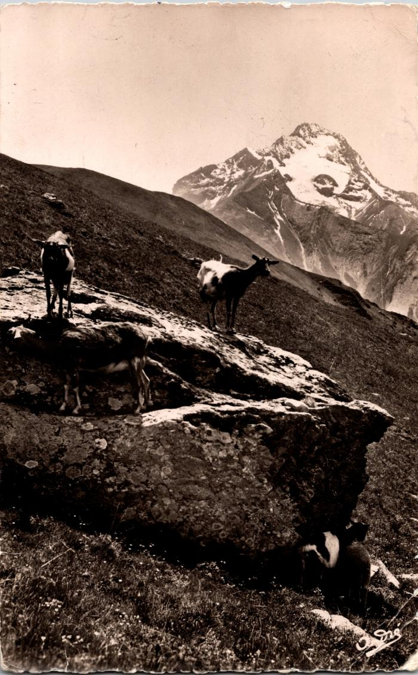
Image | Object | Description | Date
 | Carte postale du pâturage des chèvres à Samoëns (2-330) | Carte postale du pâturage des chèvres à Samoëns

